業務フロー
システム名 |  |  | システム種別 |  | 基本設計書 |  | 作成者 | 作成日 | 更新者 | 更新日 | 版数
POSサーバー |  |  | POSサーバ |  |  |  | LoiLV | 2023-06-07 | AnhNM | 2024-10-23 | 0.4

機能カテゴリー |  | 31_レジ別速報/日報 |  | 項目 |  | 概要設計 | 業務フロー

 | ●1_自動釣銭機

●●
画面表示
●●
モーダル表示

●●
処理機能
本来なら、処理内で分岐もあるとは思いますが、今回は、分岐処理についても、一括で処理機能と定義しています。
●●
音声ファイル

 | ●1_レジ周辺機器

セカンドディスプレイ
●●
セカンドディスプレイ画面表示
スキャナー
●●
スキャナー

スキャナー
自動釣銭機
●●
自動釣銭機
プリンター
●●

磁気カードリーダー
磁気カードリーダー
エフケイシステム 両面双方向読み取り MJR-100

 | ●外部連携

●●
API連携
本来ならDBですが、DBの意味で使用しています。
●●
他の機能への連携

●●
端末内DB
設定関連などのDB
最新
ボタン名

最新
分岐・判定

●●
他の機能部門への連携

機能概要
システム名 |  |  | システム種別 |  | 基本設計書 |  | 作成者 | 作成日 | 更新者 | 更新日 | 版数
POSサーバー |  |  | POSサーバ |  |  |  | LoiLV | 2024-05-15 | AnhNM | 2024-10-23 | 0.4

機能カテゴリ |  | 31_レジ別速報/日報 |  | 項目 |  | 概要設計 | 機能概要

 | 25_取扱設定マスタ設定(KSM)
 |  |  |  |  |  |  |  |  |  |  |  | 1
 |  |  |  |  |  |  |  |  |  |  |  | 2
X1_メニュー機能
 |  |  |  |  |  |  |  |  |  |  |  | 3
 |  |  |  |  |  |  |  |  |  |  |  | 4
 |  |  |  |  |  |  |  |  |  |  |  | 5
 |  |  |  |  |  |  |  |  |  |  |  | 6
31_レジ別速報/日報
 |  |  |  |  |  |  |  |  |  |  |  | 7
 |  |  |  |  |  |  |  |  |  |  |  | 8
 |  |  |  |  |  |  |  |  |  |  |  | 9
 |  |  |  |  |  |  |  |  |  |  |  | 10
 |  |  |  |  |  |  |  |  |  |  |  | 11
店舗情報をタッチすると、共通機能を実行する。
1つの店舗のみ選択可能とする。店舗が選択された場合にのみ検索エリアを有効にする。
 |  |  |  |  |  |  |  |  |  |  |  | 12
SC3101
レジ別速報/日報画面（初期）
 |  |  |  |  |  |  |  |  |  |  |  | 13
 |  |  |  |  |  |  |  |  |  |  |  | 14
 |  |  |  |  |  |  |  |  |  |  |  | 15
 |  |  |  |  |  |  |  |  |  |  |  | 16
 |  |  |  |  |  |  |  |  |  |  |  | 17
 |  |  |  |  |  |  |  |  |  |  |  | 18
画面初期化
 |  |  |  |  |  |  |  |  |  |  |  | 19
 |  |  |  |  |  |  |  |  |  |  |  | 20
 |  |  |  |  |  |  |  |  |  |  |  | 21
 |  |  |  |  |  |  |  |  |  |  |  | 22
 |  |  |  |  |  |  |  |  |  |  |  | 23
 |  |  |  |  |  |  |  |  |  |  |  | 24
初期化：
▪検索条件エリア
・[営業種別]: [速報]を選択する。
・[営業日]：本日が表示され、状態が無効になる。
・[F12:検索]ボタン：有効
・レポート一覧エリアは空白であり、以下の項目が含まれている。
‣レジ: 「レジコード: レジ名称」を表示する
‣売上
‣客数
‣点数
‣外稅額
‣内税額
‣点単価
‣客単価
‣詳細
アクション、イベント：
・速報/日報の選択：
‣速報を選択すると、[営業日]は本日が表示され、無効になる。
‣日報を選択すると、[営業日]が有効になる。
・[F12:検索]ボタンをタッチすると、KN3101_レジ別速報/日報取得機能を実行する。速報や日報、レジの条件で検索する。
テナントレジに対しては、売上があがらないため、20_レジ精算入力機能で入力された売上と予算を表示する。
 |  |  |  |  |  |  |  |  |  |  |  | 25
 |  |  |  |  |  |  |  |  |  |  |  | 26
 |  |  |  |  |  |  |  |  |  |  |  | 27
 |  |  |  |  |  |  |  |  |  |  |  | 28
 |  |  |  |  |  |  |  |  |  |  |  | 29
 |  |  |  |  |  |  |  |  |  |  |  | 30
 |  |  |  |  |  |  |  |  |  |  |  | 31
 |  |  |  |  |  |  |  |  |  |  |  | 32
 |  |  |  |  |  |  |  |  |  |  |  | 33
 |  |  |  |  |  |  |  |  |  |  |  | 34
 |  |  |  |  |  |  |  |  |  |  |  | 35
 |  |  |  |  |  |  |  |  |  |  |  | 36
 |  |  |  |  |  |  |  |  |  |  |  | 37
SC3101
レジ別速報/日報画面（初期）
 |  |  |  |  |  |  |  |  |  |  |  | 38 | SC3101_レジ別速報/日報画面
 |  |  |  |  |  |  |  |  |  |  |  | 39
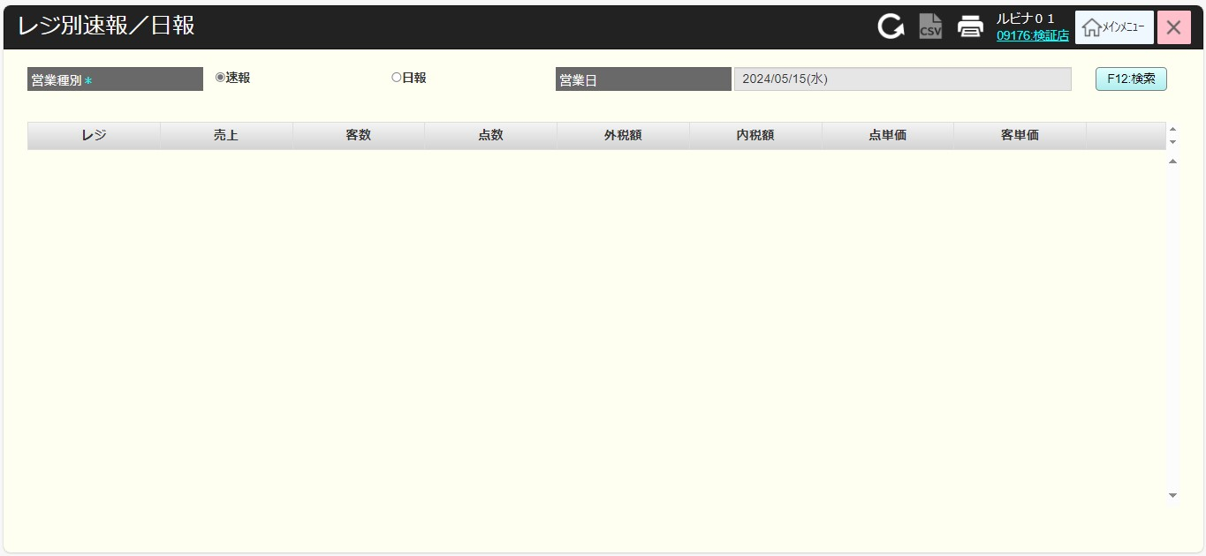
 |  |  |  |  |  |  |  |  |  |  |  | 40
 |  |  |  |  |  |  |  |  |  |  |  | 41
 |  |  |  |  |  |  |  |  |  |  |  | 42
 |  |  |  |  |  |  |  |  |  |  |  | 43
 |  |  |  |  |  |  |  |  |  |  |  | 44
 |  |  |  |  |  |  |  |  |  |  |  | 45
 |  |  |  |  |  |  |  |  |  |  |  | 46
 |  |  |  |  |  |  |  |  |  |  |  | 47
F12: 検索
印刷アイコン（ヘッダー）
 |  |  |  |  |  |  |  |  |  |  |  | 48
 |  |  |  |  |  |  |  |  |  |  |  | 49
 |  |  |  |  |  |  |  |  |  |  |  | 50
 |  |  |  |  |  |  |  |  |  |  |  | 1
31.1
 |  |  |  |  |  |  |  |  |  |  |  | 2
 |  |  |  |  |  |  |  |  |  |  |  | 3
KN3101
レジ別速報/日報取得機能
AP3101
report/cash registers
 |  |  |  |  |  |  |  |  |  |  |  | 4
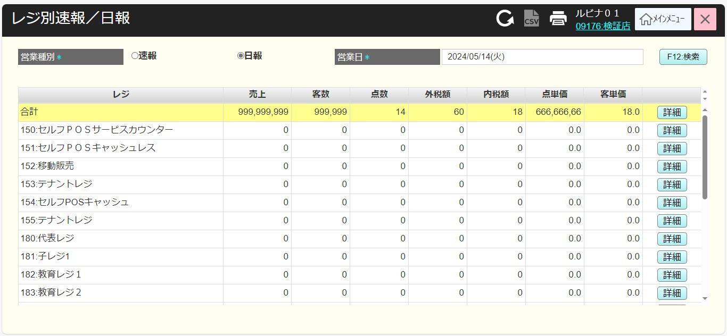
 |  |  |  |  |  |  |  |  |  |  |  | 5
・レジ別速報/日報取得APIを呼び出して、 以下の条件でレポート一覧を取得する。
‣当日の速報
‣日報
データがない場合、「データが見つかりません」エラーモダールを表示する。
・データがある場合、各レジのレポート一覧を返す。
・レポート一覧には全てのレジの合計レポートが含まれている。
※レジ別日報画面へ380アテンダントモニタはを表示するかはレジマスタで持たせて管理する
 |  |  |  |  |  |  |  |  |  |  |  | 6
 |  |  |  |  |  |  |  |  |  |  |  | 7
 |  |  |  |  |  |  |  |  |  |  |  | 8
 |  |  |  |  |  |  |  |  |  |  |  | 9
存在
不在
 |  |  |  |  |  |  |  |  |  |  |  | 10
 |  |  |  |  |  |  |  |  |  |  |  | 11
 |  |  |  |  |  |  |  |  |  |  |  | 12
SC3101
レジ別速報/日報画面（結果）
MD_ERROR
「データが見つかりません」モダール
 |  |  |  |  |  |  |  |  |  |  |  | 13
 |  |  |  |  |  |  |  |  |  |  |  | 14
・レポート一覧エリアに検索結果を表示する。
‣合計レポートを一覧の上部に表示する。
‣各レジのレポートがレジコードの昇順に並べ替えられる。
背景色を変更して、合計レポートを他のレポートと区別する。
・「詳細」ボタンをタッチすると、SC3102_レジ別速報/日報（詳細）画面（初期）を表示する。画面を初期化した後、KN3102_レジ別速報/日報詳細取得機能を実行する。
 |  |  |  |  |  |  |  |  |  |  |  | 15
 |  |  |  |  |  |  |  |  |  |  |  | 16
 |  |  |  |  |  |  |  |  |  |  |  | 17
詳細
 |  |  |  |  |  |  |  |  |  |  |  | 18
 |  |  |  |  |  |  |  |  |  |  |  | 19
 |  |  |  |  |  |  |  |  |  |  |  | 20
 |  |  |  |  |  |  |  |  |  |  |  | 21
SC3102
レジ別速報/日報（詳細）画面
 |  |  |  |  |  |  |  |  |  |  |  | 22
・以下の条件でレジ別速報/日報詳細取得APIを呼び出す。速報、日報、月報、選択されたレジ
・データが見つからない場合、「データが見つかりません」のエラーモダールを表示する。
 |  |  |  |  |  |  |  |  |  |  |  | 23
 |  |  |  |  |  |  |  |  |  |  |  | 24
 |  |  |  |  |  |  |  |  |  |  |  | 25
 |  |  |  |  |  |  |  |  |  |  |  | 26
画面初期化
 |  |  |  |  |  |  |  |  |  |  |  | 27
 |  |  |  |  |  |  |  |  |  |  |  | 28
 |  |  |  |  |  |  |  |  |  |  |  | 29
KN3102
レジ別速報/日報詳細取得機能
AP3102
report/cash register detail
 |  |  |  |  |  |  |  |  |  |  |  | 30
 |  |  |  |  |  |  |  |  |  |  |  | 31
 |  |  |  |  |  |  |  |  |  |  |  | 32
 |  |  |  |  |  |  |  |  |  |  |  | 33
画面初期化：
・[出力種別]項目: SC3101_レジ別速報/日報画面で選択した[速報]又は[日報]を選択する。
+速報を選択すると、[営業日]：本日が表示され、状態が無効になる。
+日報を選択すると、[営業日]をタッチすると、年月日の形式でカレンダーが表示され、初期値がSC3101_レジ別速報/日報画面（結果）で取得された営業日であり、状態が有効になる。
・ [レジ]：[コード:名称]の形式で表示され、SC3101_レジ別速報/日報画面で選択したレジを選択する。レジ一覧はSC3101_レジ別速報/日報画面（結果）で取得される。
・レジ結果エリアには各タブが含まれている。 (売上部門を選択):
+売上部門
+税・決済
+入金・出,
+在高・値引
+操作
アクション、イベント：
+速報を選択すると、[営業日]は本日が表示され、無効になる。
+日報を選択すると、[営業日]が有効になる。
+月報を選択すると、[営業日]では当月と前月のみを選択する。
・各タブをタッチすると、結果エリアに結果情報を表示する。
・[F12:検索]ボタンをタッチすると、KN3102_レジ別速報/日報詳細取得機能を実行する。選択した出力種別と[レジ]で検索する。検索が成功したら、[売上部門]タブを表示する。
 |  |  |  |  |  |  |  |  |  |  |  | 34
 |  |  |  |  |  |  |  |  |  |  |  | 35
存在
不在
 |  |  |  |  |  |  |  |  |  |  |  | 36
 |  |  |  |  |  |  |  |  |  |  |  | 37
 |  |  |  |  |  |  |  |  |  |  |  | 38
 |  |  |  |  |  |  |  |  |  |  |  | 39
 |  |  |  |  |  |  |  |  |  |  |  | 40
MD_ERROR
「データが見つかりません」モダール
 |  |  |  |  |  |  |  |  |  |  |  | 41
31.2
 |  |  |  |  |  |  |  |  |  |  |  | 42
 |  |  |  |  |  |  |  |  |  |  |  | 43
 |  |  |  |  |  |  |  |  |  |  |  | 44
 |  |  |  |  |  |  |  |  |  |  |  | 45
 |  |  |  |  |  |  |  |  |  |  |  | 46
 |  |  |  |  |  |  |  |  |  |  |  | 47
 |  |  |  |  |  |  |  |  |  |  |  | 48
 |  |  |  |  |  |  |  |  |  |  |  | 49
 |  |  |  |  |  |  |  |  |  |  |  | 50
 |  |  |  |  |  |  |  |  |  |  |  | 1
 |  |  |  |  |  |  |  |  |  |  |  | 2
 |  |  |  |  |  |  |  |  |  |  |  | 3
SC3102
レジ別速報/日報
（詳細）画面
 |  |  |  |  |  |  |  |  |  |  |  | 4
売上部門
31.2
 |  |  |  |  |  |  |  |  |  |  |  | 5
 |  |  |  |  |  |  |  |  |  |  |  | 6
 |  |  |  |  |  |  |  |  |  |  |  | 7
 |  |  |  |  |  |  |  |  |  |  |  | 8
 |  |  |  |  |  |  |  |  |  |  |  | 9
F12: 検索
 |  |  |  |  |  |  |  |  |  |  |  | 10
 |  |  |  |  |  |  |  |  |  |  |  | 11
 |  |  |  |  |  |  |  |  |  |  |  | 12 | SC3102_レジ別速報/日報（詳細）画面
「売上部門」をタッチすると、以下のように結果を表示する。
・[部門売上]表には以下の欄が含まれている。
+部門: 売上部門、売上外部門、部門計
+金額
+点数(件数)
+当月度累計金額
+当月度累計点数(数)
・[総売上]表示には以下の欄が含まれている。
+総売上 : 以下の行を含む。
▸総売上(日、月) = 売上[売上部門] + 税額 (日、月)
▸純売上(日、月) = 売上[売上部門] - 売上外部門 (日、月)
+金額
+点数(件数)
+客故
+点単価
+客単
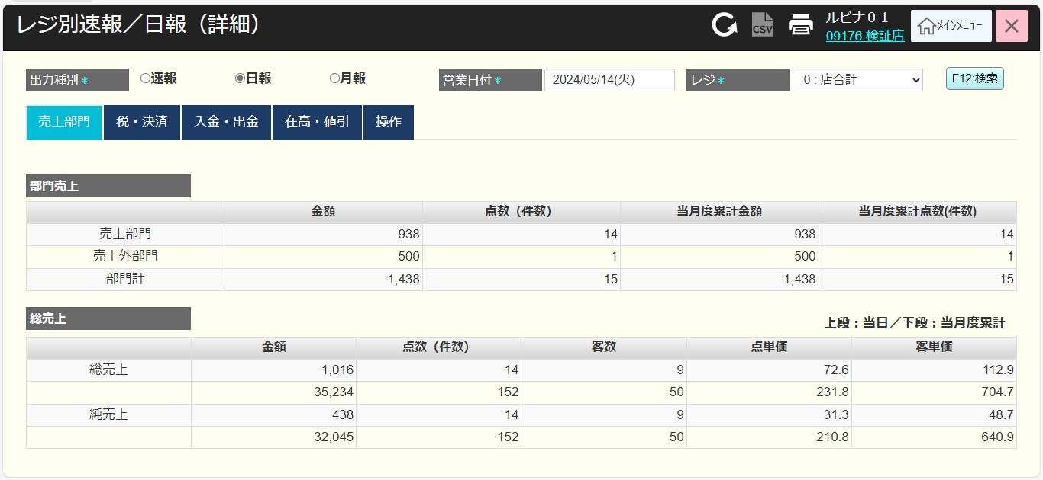
 |  |  |  |  |  |  |  |  |  |  |  | 13
 |  |  |  |  |  |  |  |  |  |  |  | 14
税・決済
 |  |  |  |  |  |  |  |  |  |  |  | 15
 |  |  |  |  |  |  |  |  |  |  |  | 16
 |  |  |  |  |  |  |  |  |  |  |  | 17
 |  |  |  |  |  |  |  |  |  |  |  | 18
 |  |  |  |  |  |  |  |  |  |  |  | 19
 |  |  |  |  |  |  |  |  |  |  |  | 20
 |  |  |  |  |  |  |  |  |  |  |  | 21
 |  |  |  |  |  |  |  |  |  |  |  | 22
 |  |  |  |  |  |  |  |  |  |  |  | 23
入金・出金
 |  |  |  |  |  |  |  |  |  |  |  | 24
 |  |  |  |  |  |  |  |  |  |  |  | 25
 |  |  |  |  |  |  |  |  |  |  |  | 26
 |  |  |  |  |  |  |  |  |  |  |  | 27
 |  |  |  |  |  |  |  |  |  |  |  | 28
 |  |  |  |  |  |  |  |  |  |  |  | 29
 |  |  |  |  |  |  |  |  |  |  |  | 30
 |  |  |  |  |  |  |  |  |  |  |  | 31
在高・値引
「税・決済」をタッチすると、以下のように結果を表示する。
・[税]表には以下の欄が含まれている。
+税名称: 税種類の各行が含まれ、最後の行が税の合計である。
+税額
+対象売上金額
+当月度累計稅額
+当月度累計対象額
・[決済]表には以下の欄が含まれている。
+決済方法: 決済方法種類の各行が含まれ、最後の行が決済合計である(他の行がある場合にのみ表示される)
+金額
+件数/枚数
+当月度累計金額
+当月度累計件数/枚数
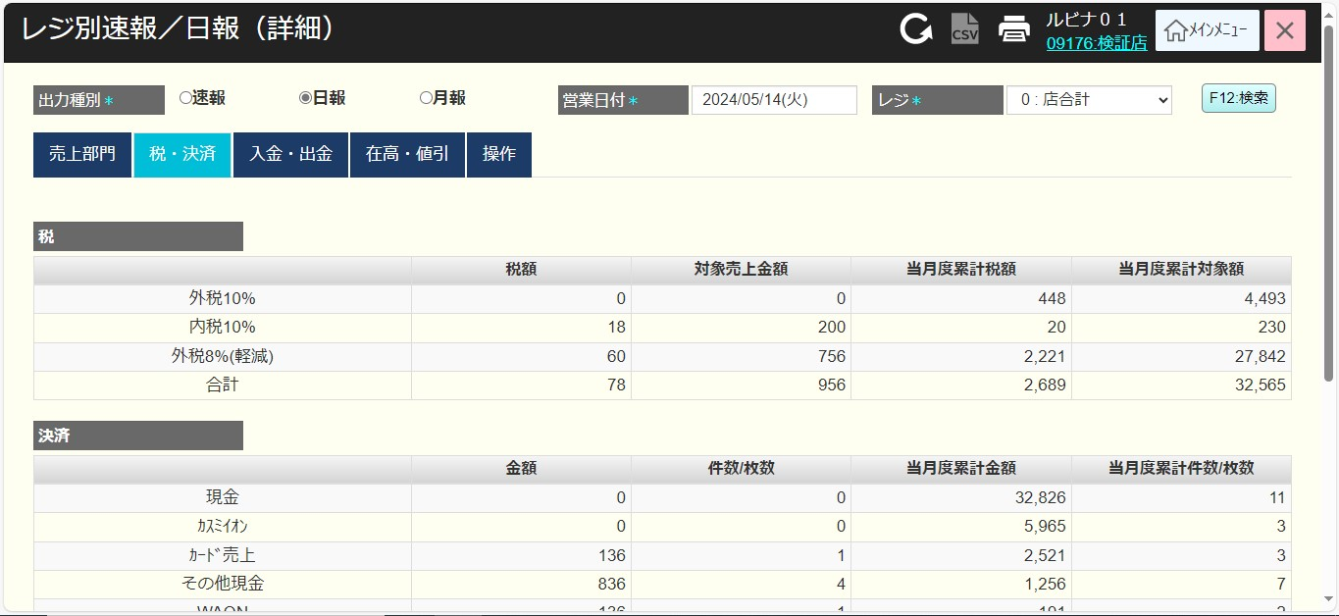
 |  |  |  |  |  |  |  |  |  |  |  | 32
 |  |  |  |  |  |  |  |  |  |  |  | 33
 |  |  |  |  |  |  |  |  |  |  |  | 34
 |  |  |  |  |  |  |  |  |  |  |  | 35
 |  |  |  |  |  |  |  |  |  |  |  | 36
 |  |  |  |  |  |  |  |  |  |  |  | 37
 |  |  |  |  |  |  |  |  |  |  |  | 38
操作
 |  |  |  |  |  |  |  |  |  |  |  | 39
 |  |  |  |  |  |  |  |  |  |  |  | 40
 |  |  |  |  |  |  |  |  |  |  |  | 41
 |  |  |  |  |  |  |  |  |  |  |  | 42
 |  |  |  |  |  |  |  |  |  |  |  | 43
 |  |  |  |  |  |  |  |  |  |  |  | 44
印刷アイコン（ヘッダー）
AP3103
レジ別レポート出力
 |  |  |  |  |  |  |  |  |  |  |  | 45
 |  |  |  |  |  |  |  |  |  |  |  | 46
 |  |  |  |  |  |  |  |  |  |  |  | 47
31.1
 |  |  |  |  |  |  |  |  |  |  |  | 48
 |  |  |  |  |  |  |  |  |  |  |  | 49
 |  |  |  |  |  |  |  |  |  |  |  | 50
「入金・出金」をタッチすると、以下のように結果を表示する。
・「入金」表には以下の欄が含まれている。
+入金: 入金の各行が含まれ、最後の行が入金合計である(他の行がある場合にのみ表示される
▸釣銭機準備金
▸商品券1000円
▸商品券500円
▸配送料（カスミ便）
▸配送料
▸WAONカード販売（内税）
▸WAON現金チャージ
▸Ignica moneyチャージ
という項目が含まれる。
+金額
+件数
+当月度累計金額
+当月度累計件数
・「出金」表には以下の欄が含まれている。
+出金：出金の各行が含まれ、最後の行が出金合計である(他の行がある場合にのみ表示される）
▸配送料支払い
という項目が含まれる。
+金額
+件数
+当月度累計金額
+当月度累計件数
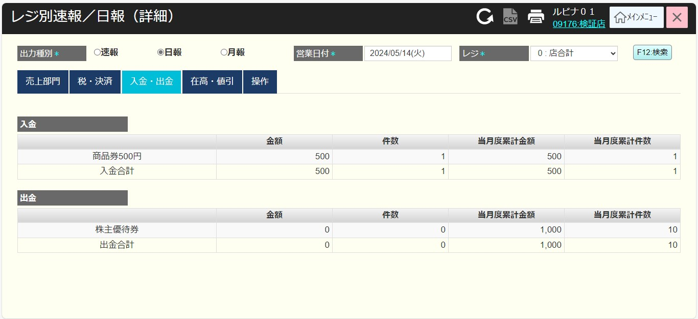
 |  |  |  |  |  |  |  |  |  |  |  | 1
 |  |  |  |  |  |  |  |  |  |  |  | 2
 |  |  |  |  |  |  |  |  |  |  |  | 3
 |  |  |  |  |  |  |  |  |  |  |  | 4
速報
日報
月報
 |  |  |  |  |  |  |  |  |  |  |  | 5
 |  |  |  |  |  |  |  |  |  |  |  | 6
 |  |  |  |  |  |  |  |  |  |  |  | 7
 |  |  |  |  |  |  |  |  |  |  |  | 8
 |  |  |  |  |  |  |  |  |  |  |  | 9
 |  |  |  |  |  |  |  |  |  |  |  | 10
 |  |  |  |  |  |  |  |  |  |  |  | 11
 |  |  |  |  |  |  |  |  |  |  |  | 12
 |  |  |  |  |  |  |  |  |  |  |  | 13
 |  |  |  |  |  |  |  |  |  |  |  | 14
PR3101
取引別速報
PR3102
取引日別レポート
PR3103
取引月別レポート
 |  |  |  |  |  |  |  |  |  |  |  | 15
 |  |  |  |  |  |  |  |  |  |  |  | 16
 |  |  |  |  |  |  |  |  |  |  |  | 17
 |  |  |  |  |  |  |  |  |  |  |  | 18
 |  |  |  |  |  |  |  |  |  |  |  | 19
 |  |  |  |  |  |  |  |  |  |  |  | 20
 |  |  |  |  |  |  |  |  |  |  |  | 21
 |  |  |  |  |  |  |  |  |  |  |  | 22
 |  |  |  |  |  |  |  |  |  |  |  | 23
 |  |  |  |  |  |  |  |  |  |  |  | 24
 |  |  |  |  |  |  |  |  |  |  |  | 25
 |  |  |  |  |  |  |  |  |  |  |  | 26
 |  |  |  |  |  |  |  |  |  |  |  | 27
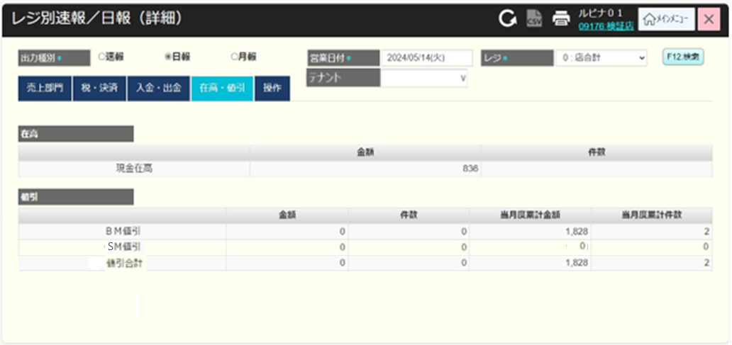
 |  |  |  |  |  |  |  |  |  |  |  | 28
「在高・値引」をタッチすると、以下のように結果を表示する。
・在高表には以下の欄が含まれている。
＋名称
＋金額
＋件数
・値引表示には以下の欄が含まれている。
＋値引名称
▸BM値引き：まとめ売り値引き（MM）自動一括値引き：カテゴリー割 カテゴリー値引き
▸SM値引き：セットマッチ値引き
▸値引き合計：BM値引きとSM値引きの合計
＋金額
＋件数
＋当月度累計金額
＋当月度累計件数
 |  |  |  |  |  |  |  |  |  |  |  | 29
 |  |  |  |  |  |  |  |  |  |  |  | 30
 |  |  |  |  |  |  |  |  |  |  |  | 31
 |  |  |  |  |  |  |  |  |  |  |  | 32
 |  |  |  |  |  |  |  |  |  |  |  | 33
 |  |  |  |  |  |  |  |  |  |  |  | 34
 |  |  |  |  |  |  |  |  |  |  |  | 35
 |  |  |  |  |  |  |  |  |  |  |  | 36
 |  |  |  |  |  |  |  |  |  |  |  | 37
 |  |  |  |  |  |  |  |  |  |  |  | 38
 |  |  |  |  |  |  |  |  |  |  |  | 39
 |  |  |  |  |  |  |  |  |  |  |  | 40
 |  |  |  |  |  |  |  |  |  |  |  | 41
 |  |  |  |  |  |  |  |  |  |  |  | 42
 |  |  |  |  |  |  |  |  |  |  |  | 43
 |  |  |  |  |  |  |  |  |  |  |  | 44
「操作」をタッチすると、以下のように結果を表示する。
・「操作」表には以下の欄が含まれている。
+操作種類
+金額
+件数
+当月度累計金額
+当月度累計件数
・「印紙」表には以下の欄が含まれている。
+印紙種類
+金額
+件数
+当月度累計金額
+当月度累計件数
 |  |  |  |  |  |  |  |  |  |  |  | 45
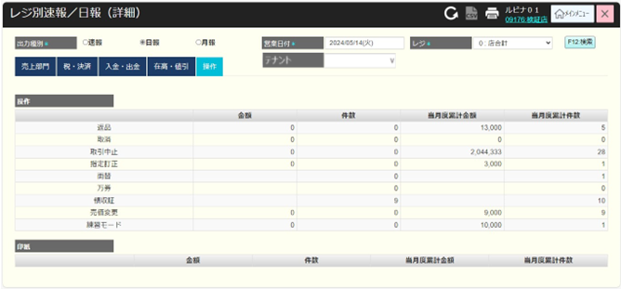
 |  |  |  |  |  |  |  |  |  |  |  | 46
 |  |  |  |  |  |  |  |  |  |  |  | 47
 |  |  |  |  |  |  |  |  |  |  |  | 48
 |  |  |  |  |  |  |  |  |  |  |  | 49
 |  |  |  |  |  |  |  |  |  |  |  | 50
 |  |  |  |  |  |  |  |  |  |  |  | 1
 |  |  |  |  |  |  |  |  |  |  |  | 2
 |  |  |  |  |  |  |  |  |  |  |  | 3
 |  |  |  |  |  |  |  |  |  |  |  | 4
 |  |  |  |  |  |  |  |  |  |  |  | 5
 |  |  |  |  |  |  |  |  |  |  |  | 6
 |  |  |  |  |  |  |  |  |  |  |  | 7
 |  |  |  |  |  |  |  |  |  |  |  | 8
 |  |  |  |  |  |  |  |  |  |  |  | 9
 |  |  |  |  |  |  |  |  |  |  |  | 10
 |  |  |  |  |  |  |  |  |  |  |  | 11
・レジの速報、日報、月報を印刷する。
出力ファイルの内容は、検索条件と検索結果を含む画面に表示される項目である。
現在、SC3101_レジ別速報/日報画面とSC3102_レジ別速報/日報（詳細）画面の両方に印刷アイコンがある。
SC3102_レジ別速報/日報（詳細）画面での印刷アイコンをタッチすると、速報、日報、月報により詳細レポートを印刷する。
 |  |  |  |  |  |  |  |  |  |  |  | 12

レジ別詳細の印刷データ
